Portada
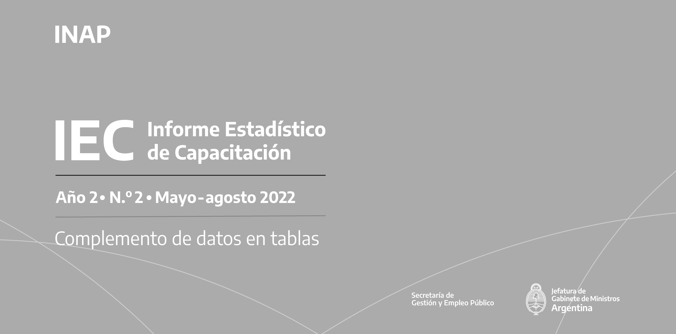

Inscripciones | Inscripciones

Créditos
Créditos

Informe Estadístico de Capacitación (IEC)
Año 2 - N.° 2. Mayo-agosto 2022
Instituto Nacional de la Administración Pública (INAP)
Av. Roque Sáenz Peña 511, Ciudad Autónoma de Buenos Aires, República Argentina
C. P.: C1035AAA - Tel.: 6065-2310
Correo electrónico: dinvesti@jefatura.gob.ar
ISSN 2796-8081
Dirección del Proyecto IEC
Pablo Nemiña, Director de Gestión del Conocimiento, Investigación y Publicaciones
Comité editorial
Leandro E. Bottinelli, Director Institucional del INAP
Julián Lopardo, Director Nacional de Planeamiento Estratégico de la Capacitación
Vilma Paura, Directora Nacional de Oferta Académica
Redacción
Dante Sabatto
Compilación y sistematización de datos
Jorge Zappino y Leonardo Llusa
Edición
Patricia Iacovone
Diseño y diagramación
Edwin Mac Donald
Las ideas y planteamientos contenidos en la presente edición son de exclusiva responsabilidad de sus autores y no comprometen la posición oficial del INAP.

 | Inscripciones

El IEC y su contenido se brindan bajo la licencia Creative Commons (CC) 2.5 Argentina: Reconocimiento-NoComercial-SinObraDerivada (BY-NC-ND): No se permite un uso comercial de la obra original ni la generación de obras derivadas.
Esta publicación se encuentra disponible en forma libre y gratuita en:
publicaciones.inap.gob.ar
Octubre de 2022
El uso del lenguaje inclusivo y no sexista implica un cambio cultural que se enmarca en un objetivo de la actual gestión de Gobierno y se sustenta en la normativa vigente en materia de género, diversidad y derechos humanos en la Argentina. En esta publicación se utilizan diferentes estrategias para no caer en prejuicios y estereotipos que promueven la desigualdad, la exclusión o la discriminación de colectivos, personas o grupos.

